mysql確認
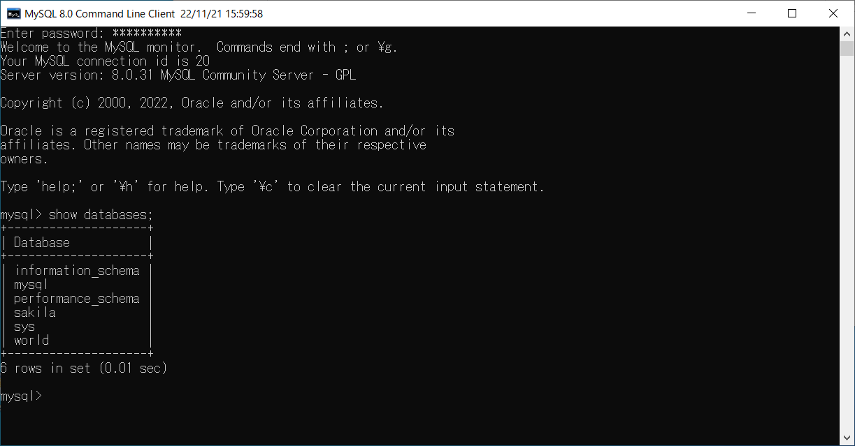
説明 | よく使う コマンド
■
 | 〇 |  | Enter password: **********
 |  |  | Welcome to the MySQL monitor. Commands end with ; or \g.
 |  |  | Your MySQL connection id is 37
 |  |  | Server version: 8.0.31 MySQL Community Server - GPL

 |  |  | Copyright (c) 2000, 2022, Oracle and/or its affiliates.

 |  |  | Oracle is a registered trademark of Oracle Corporation and/or its
 |  |  | affiliates. Other names may be trademarks of their respective
 |  |  | owners.

 |  |  | Type 'help;' or '\h' for help. Type '\c' to clear the current input statement.
■ |  | データベース一覧の確認
 | 〇 |  | mysql> show databases;
 |  |  | +--------------------+
 |  |  | | Database |
 |  |  | +--------------------+
 |  |  | | information_schema |
 |  |  | | mydjangodb |
 |  |  | | mysql |
 |  |  | | performance_schema |
 |  |  | | sakila |
 |  |  | | sys |
 |  |  | | world |
 |  |  | +--------------------+
 |  |  | 7 rows in set (0.07 sec)
■ |  | 指定したDBの選択
 | 〇 |  | mysql> use mydjangodb
 |  |  | Database changed
 |  |  | mysql> show
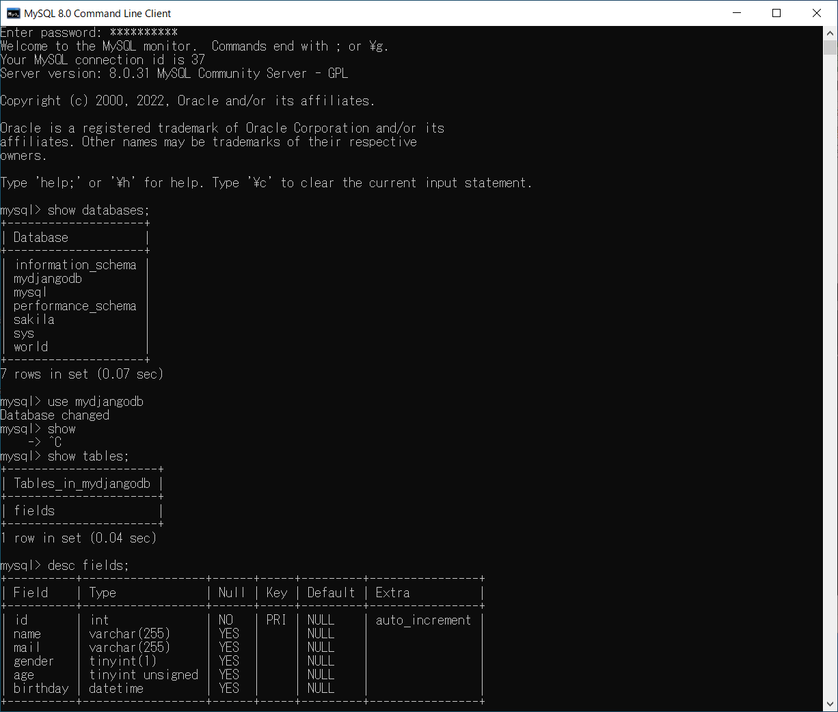
 |  |  | -> ^C
■ |  | テーブルの一覧確認
 | 〇 |  | mysql> show tables;
 |  |  | +----------------------+
 |  |  | | Tables_in_mydjangodb |
 |  |  | +----------------------+
 |  |  | | fields |
 |  |  | +----------------------+
 |  |  | 1 row in set (0.04 sec)
■ |  | データ定義確認
 | 〇 |  | mysql> desc fields;
 |  |  | +----------+------------------+------+-----+---------+----------------+
 |  |  | | Field | Type | Null | Key | Default | Extra |
 |  |  | +----------+------------------+------+-----+---------+----------------+
 |  |  | | id | int | NO | PRI | NULL | auto_increment |
 |  |  | | name | varchar(255) | YES | | NULL | |
 |  |  | | mail | varchar(255) | YES | | NULL | |
 |  |  | | gender | tinyint(1) | YES | | NULL | |
 |  |  | | age | tinyint unsigned | YES | | NULL | |
 |  |  | | birthday | datetime | YES | | NULL | |
 |  |  | +----------+------------------+------+-----+---------+----------------+
 |  |  | 6 rows in set (0.03 sec)
■ |  | テーブルデータの確認
 | 〇 |  | mysql> select * from fields;
 |  |  | +----+-----------+---------------------------+--------+------+---------------------+
 |  |  | | id | name | mail | gender | age | birthday |
 |  |  | +----+-----------+---------------------------+--------+------+---------------------+
 |  |  | | 1 | uchida001 | m.uchida01@team-shiny.org | 1 | 40 | 2000-05-02 00:00:00 |
 |  |  | | 2 | uchida002 | m.uchida02@team-shiny.org | 1 | 39 | 2001-05-02 00:00:00 |
 |  |  | | 3 | uchida003 | m.uchida03@team-shiny.org | 1 | 38 | 2002-05-02 00:00:00 |
 |  |  | | 4 | uchida004 | m.uchida04@team-shiny.org | 1 | 37 | 2003-05-02 00:00:00 |
 |  |  | | 5 | uchida005 | m.uchida05@team-shiny.org | 1 | 36 | 2004-05-02 00:00:00 |
 |  |  | +----+-----------+---------------------------+--------+------+---------------------+
 |  |  | 5 rows in set (0.01 sec)

 |  |  | mysql>

